Tableau de bord
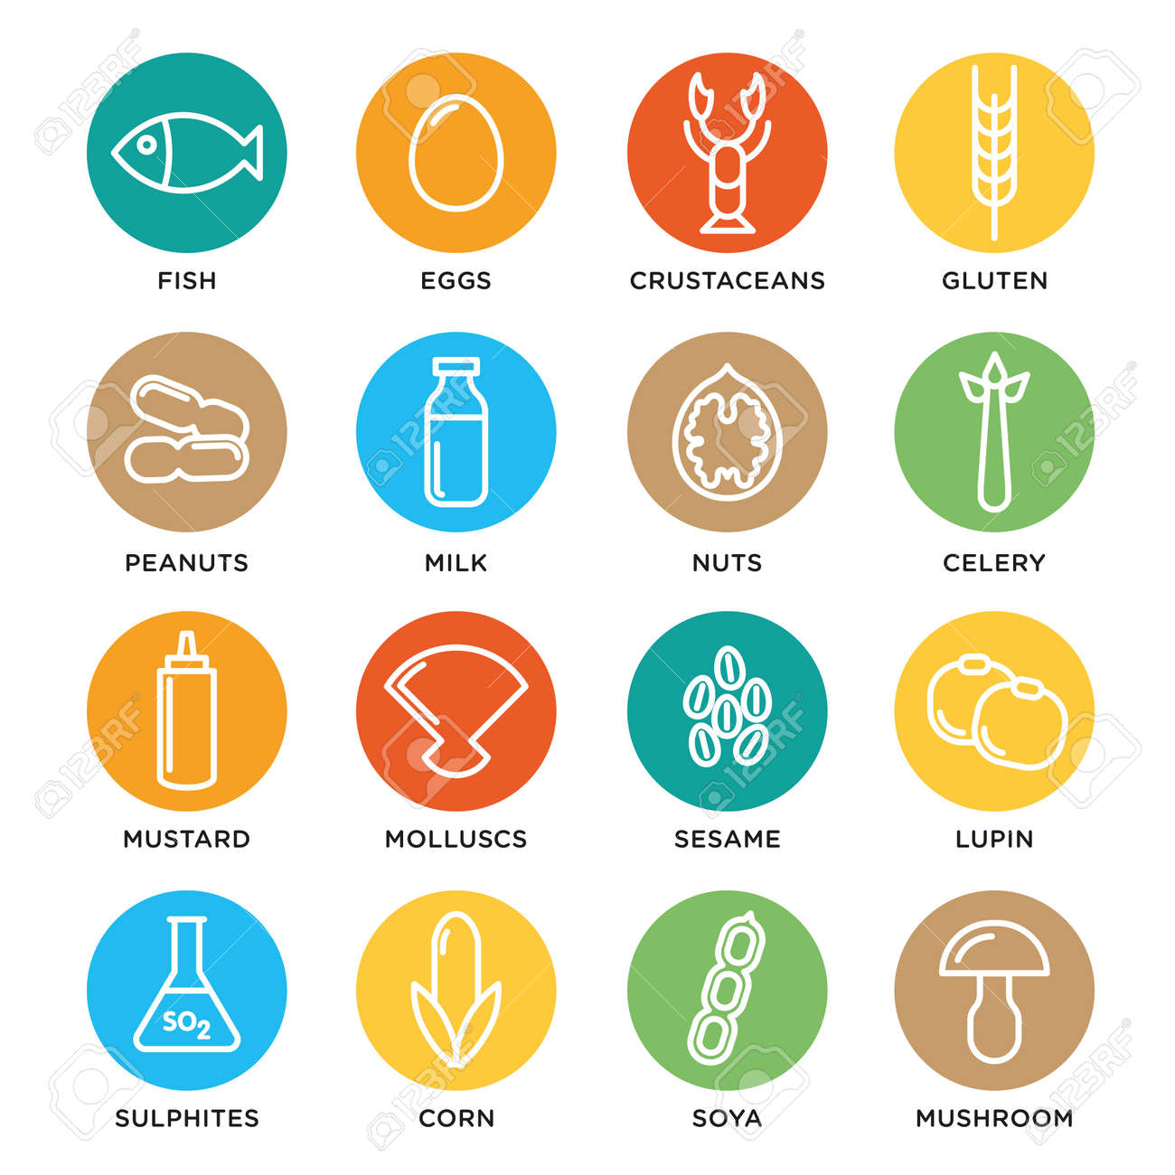


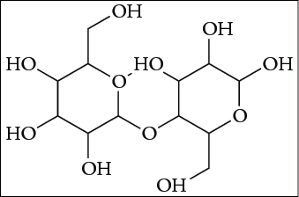

SUIVI HACCP
SUIVI DES ANALYSES
Saisie
Visualiser
AUTRE CONTROLE


SUIVI DE CONFORMITE
SUIVI DES NC
SUIVI DES ALLERGENES

Saisie
Visualiser

Saisie
Visualiser
Saisie
Visualiser
Voir analyses
(on y affectera le chemin vers vos analyses)


Ajouter
Forrmulaire Rappels
Rappels

